画面部品情報（オンエア管理登録画面（OnAirKanriTor
Java課題(2023下期） |  |  | 画面ID | 画面名 |  |  |  | 作成日 | 作成者 | 更新日 | 更新者
 |  |  | OnAirKanriToroku | オンエア管理登録画面 |  |  |  | 2023-09-24 | DF福田 | 2024-02-10 | DF福田

 | 1.【画面イメージ】

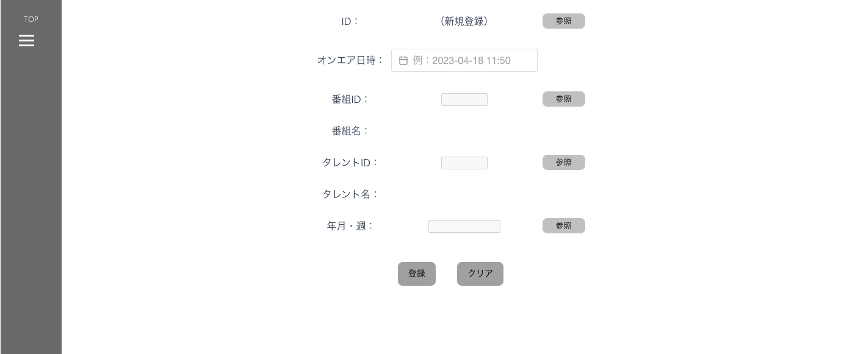
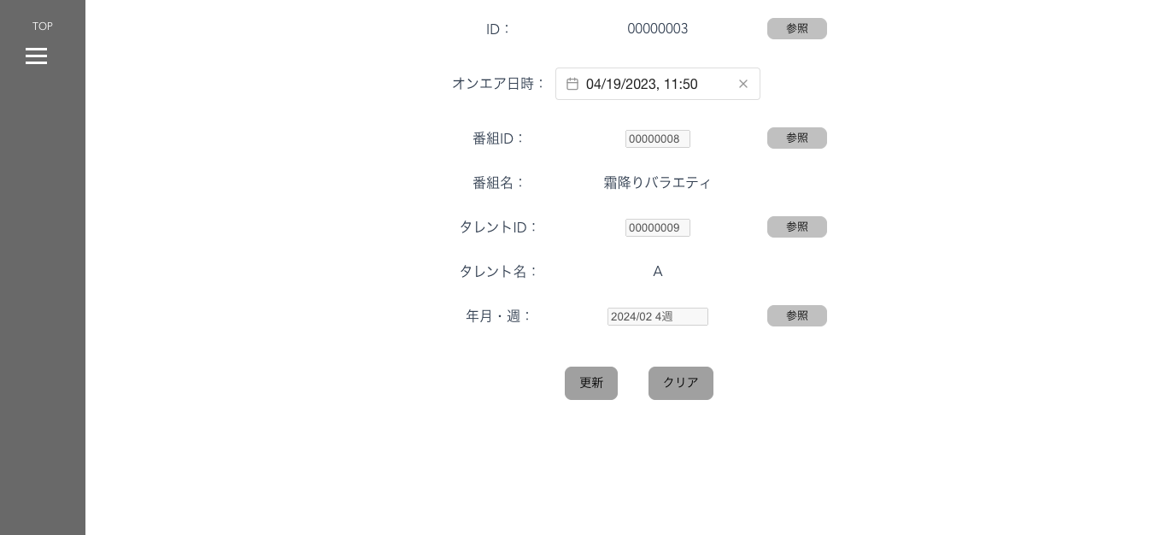
 | 【初期表示】 |  |  |  |  |  | 【ID参照時】

 | 【エラーが発生時】
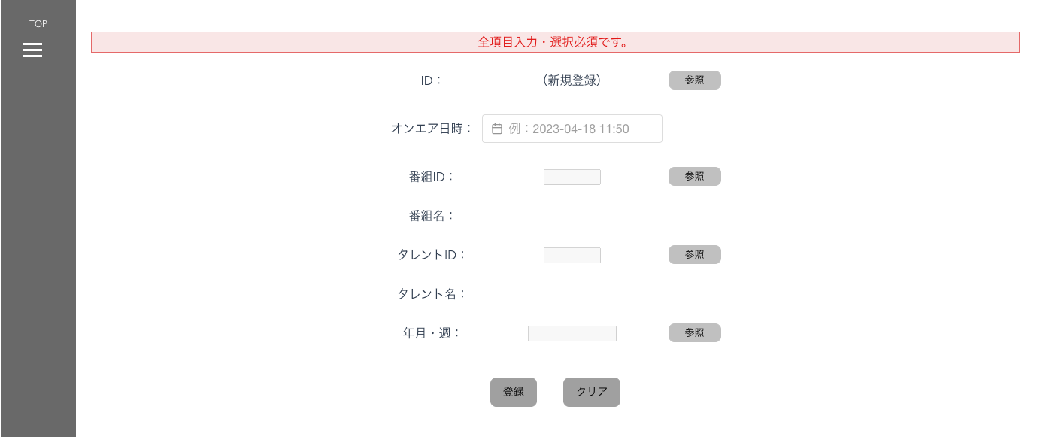

 | 2.【機能概要】
 | ・オンエア管理情報を登録・更新する画面。 ・ID、番組ID、タレントID、年月・週は参照ボタンで、各項目ごとのダイアログを表示させ、内容を画面へ設定し、定義が変更がある場合は修正する。 ※画面で、オンエア情報を入力し、番組IDとタレントIDと年月・週をダイアログで参照させて、オンエア管理情報の土台のデータを登録させる。

 | 3.【前の画面より受け取ったパラメータ】
 | パラメータ名 | データ型 | 桁数
 | モード | 文字列 | 1桁 (前画面がメニューの場合、「1」（新規登録モード）、 それ以外の場合は、「2」（更新モード）)
 | ID | 文字列 | 8桁

 | 4.【イベント情報】
 | イベント名 | 処理概要
 | 初期表示時 | 初期表示時に画面を全て空白で設定し、前から渡されたモードによって、ボタンの制御などを切り分ける。
 | ID： 参照ボタンクリック時 | 画面「オンエア管理参照ダイアログ」を開く。参照後に、画面に戻ってきた場合に、「更新」ボタンを表示する。
 | 番組ID： 参照ボタンクリック時 | 画面「番組参照ダイアログ」を開く。
 | タレントID： 参照ボタンクリック時 | 画面「タレント参照ダイアログ」を開く。
 | 年月・週： 参照ボタンクリック時 | 画面「年月週管理参照ダイアログ」を開く。
 | 登録ボタンクリック時 (IDが(新規登録）） | クリック時に、画面の内容をテーブル「オンエア管理テーブル」へ新規登録処理を行う。登録後はメインメニューへ遷移する。
 | 更新ボタンクリック時 (IDが設定済み） | クリック時に、画面の内容をテーブル「オンエア管理テーブル」へ更新処理を行う。更新後はメインメニューへ遷移する。

 | 5.【フォーム情報】 |  |  |  | 5.【DB情報】
 | （バリデーションチェックのエラー表示部） |  |  |  | （バリデーションチェックのエラー表示部）
 | 項目名 | 部品 | 備考 |  | 取得元テーブル | 取得列 | データ型 | 桁数 | 備考
 | バリデーションチェックエラー結果 | lable | エラーが発生した場合に、表示させる領域とする。 （バリデーション、サーバーエラーなど）

 |  |  |  |  | 登録時・更新時
 | 項目名 | 部品 | 備考 |  | 取得元テーブル | 取得列 | データ型 | 桁数 | 備考
 | ID | lable | 初期表示時は、「（新規登録）」を設定。 または、ID参照時に選択されたIDを設定する。 |  | オンエア管理テーブル | ID | 文字列 | ８桁 | 新規登録時は、最新のID＋１、更新時は、パラメータのものを使用する。
 | 参照ボタン | ボタン | 更新時のみ表示 画面「オンエア管理参照ダイアログ」を開き、選択した内容を、ID、オンエア日へ設定する
 | オンエア日 | DateTimePicker | 初期表示時は空白を設定する。 更新時は取得した内容を設定する。 ※yyyy-mm-dd hh:mm形式で入力または、カレンダーアイコンで押された内容を設定する。 クリック時にカレンダーのモーダルを表示する。 選択時に、選択した内容を「オンエア日」へ設定する。 |  | オンエア管理テーブル | オンエア日 | datetime |  | 形式「yyyy-mm-dd hh:mm」 （例）2023-04-18 11:50
 | 番組ID | lable | 参照時に選択された番組IDを設定する。 |  | オンエア管理テーブル | 番組ID | 文字列 | ８桁
 | 参照ボタン | ボタン | 画面「番組参照ダイアログ」を開き、選択した内容を、番組IDと番組名へ設定する。
 | 番組名 | lable | 参照時に選択された番組名を設定する。
 | タレントID | lable | 参照時に選択されたタレントIDを設定する。 |  | オンエア管理テーブル | タレントID | 文字列 | ８桁
 | 参照ボタン | ボタン | 画面「タレント参照ダイアログ」を開き、選択した内容を、タレントIDとタレント名へ設定する。
 | タレント名 | lable | 参照時に選択されたタレント名を設定する。
 | 年月・週 | lable | 参照時に選択された年月・週を設定する。 表示形式： 「(年月の年）年 ＋（年月の月）月＋（週）週目」 |  | 年月週管理マスタ 年月週管理マスタ | 年月 週 | 数値 数値 | 6桁 1桁 | 登録・更新時に、選択時に、年月と週に分けたものをパラメータとする。
 | 参照ボタン | ボタン | 画面「年月週管理参照ダイアログ」を開き、選択した内容を、年月・週へ設定する。
 | 登録ボタン | ボタン | IDが（新規登録）の場合に表示： メインメニューからの遷移または、当画面の更新モード画面からの遷移時のみ表示。 クリック時に、画面の内容をテーブル「オンエア管理テーブル」へ新規登録処理を行う。
 | 更新ボタン | ボタン | IDが設定済の場合に表示： 当画面の新規登録モード画面からの遷移時のみ表示。 クリック時に、画面の内容をテーブル「オンエア管理テーブル」へ更新処理を行う。

